Naslovnica
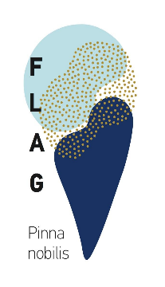

Europska unija

 | FLAG-natječaj za dodjelu potpore za provedbu projekta u okviru Podmjere 1.1.2. Ulaganje u jačanje konkurentnosti mikro, malih i srednjih poduzeća koja se bave akvakulturom iz LRSR FLAG-a "Pinna nobilis"

 |  | Obrazac 10.B Zahtjev za isplatu - Izjava o izdacima

